３
 | Ⅲ 全日制・定時制高等学校および中等教育学校卒業者の進路状況
 | 対象 ・・ 全日制高等学校54校（県立44、私立10)、定時制高等学校７校 （県立6、私立1）、中等教育学校1校（私立1） ※併置校、分校含む

【１表】 年度別卒業者の内訳 |  |  |  |  |  |  |  |  |  | （上段 人、下段 ％）
 | 卒業 年月 | 卒業者 総数 | 大学等 進学者 ＊ | 専修学校 (専門課程) 進学者 | 専修学校 (一般課程)等入学者 | 公共職業 能力開発 施設等入 学者＊＊ | 就職者 ＊＊＊ | 一時的な仕事に就いた者 **** | その他 | Ａ～Ｄ のうち 就職者 | 大学等進学率

 |  |  |  |  |  |  |  |  |  |  | 県 |  |  | 全国
 |  | （Ａ～Ｇ） | Ａ | Ｂ | Ｃ | Ｄ | Ｅ | Ｆ | Ｇ | （再掲） |  | 男子 | 女子 | 平均
 | H29.3 | 12,884 | 7,206 | 2,171 | 503 | 73 | 2,247 | 177 | 507 | 1 | 55.9 | 53.9 | 58.0 | 54.8
 |  | 100.0 | 55.9 | 16.9 | 3.9 | 0.6 | 17.4 | 1.4 | 3.9 | 0.0
 | H30.3 | 12,737 | 6,953 | 2,137 | 483 | 69 | 2,329 | 179 | 587 | 1 | 54.6 | 52.6 | 56.7 | 54.8
 |  | 100.0 | 54.6 | 16.8 | 3.8 | 0.5 | 18.3 | 1.4 | 4.6 | 0.0
 | H31.3 | 12,729 | 6,971 | 2,148 | 442 | 70 | 2,341 | 144 | 613 | 0 | 54.8 | 52.4 | 57.3 | 54.8
 |  | 100.0 | 54.8 | 16.9 | 3.5 | 0.5 | 18.4 | 1.1 | 4.8 | 0.0
 | R2.3 | 12,786 | 7,229 | 2,113 | 326 | 69 | 2,355 |  | 694 | 1 | 56.5 | 54,7 | 58.5 | 55.9
 |  | 100.0 | 56.5 | 16.5 | 2.5 | 0.5 | 18.4 |  | 5.4 | 0.0
 | R3.3 | 12,548 | 7,207 | 2,187 | 310 | 76 | 2,100 |  | 668 | 0 | 57.4 | 56.4 | 58.5 | 57.5
 |  | 100.0 | 57.4 | 17.4 | 2.5 | 0.6 | 16.7 |  | 5.3 | 0.0
 | R4.3 | 12,129 | 7,215 | 2,006 | 247 | 62 | 1,920 |  | 679 | 0 | 59.5 | 58.2 | 60.9 | 59.6
 |  | 100.0 | 59.5 | 16.5 | 2.0 | 0.5 | 15.8 |  | 5.6 | 0.0
 | R5.3 | 11,765 | 7,252 | 1,885 | 235 | 50 | 1,802 |  | 541 | 0 | 61.6 | 61.5 | 61.8
 |  | 100.0 | 61.6 | 16.0 | 2.0 | 0.4 | 15.3 |  | 4.6 | 0.0
 | 男子 | 6,017 | 3,700 | 745 | 180 | 48 | 1,056 |  | 288 | 0
 | 女子 | 5,748 | 3,552 | 1,140 | 55 | 2 | 746 |  | 253 | 0
 | 全日制・ 中等教育 | 11,525 | 7,209 | 1,841 | 235 | 49 | 1,704 |  | 487 | 0
 | 定時制 | 240 | 43 | 44 | 0 | 1 | 98 |  | 54 | 0
 |  |  |  |  | ＊ ＊＊ ＊＊＊ ＊＊＊＊ | 大学等とは、大学、短期大学、高等学校等の専攻科です。 公共職業能力開発施設等とは、職業訓練を行うために設置された施設です。 就職者とは、自営業主等、無期雇用労働者、有期雇用労働者のうち雇用契約期間が１年以上かつフルタイム勤務相当の者をいいます。 令和２年度からは「その他」に含めて計上しています。
 | ○ 大学等進学率は61.6％で、前年度より2.1ポイント上昇 ○ 卒業者に占める就職者の割合は15.3％で、前年度より0.5ポイント低下
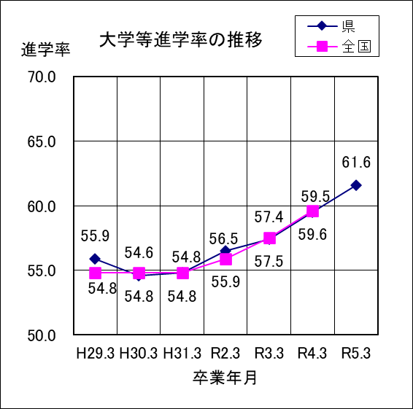
１ | 令和５年３月の卒業者総数は11,765人で、前年度より364人減少している。

２ | 大学等進学者は7,252人で、進学率は61.6%となっている。

３ | 専修学校（専門課程）進学者は1,885人で、卒業者総数の16.0%となっている。

４ | 専修学校（一般課程）等入学者は235人で、卒業者総数の2.0%となっている。

５ | 公共職業能力開発施設等入学者は50人で、卒業者総数の0.4%となっている。

６ | 就職者は1,802人で、卒業者総数の15.3%となっている。

７ | 一時的な仕事に就いた者は、令和２年度調査からは「その他」に分類されている。

８ | その他は541人で、卒業者総数の4.6%となっている。主な内訳は、自宅での進学準備が168人、無認可の学校が128人、求職中が97人、一時的な仕事に就いた者に相当する人数は70人である。

